Instrucciones para CSV
 | Instrucciones para la generación del documento.

 | Para la creación de los .csv

0 | Crear una carpeta llamada
 |  |  | CSV_NOMBREdelINFORME

1 | Generar las tablas de las distintas desagregaciones, como en el ejemplo que se muestra a continuación:
 | (podrían realizar una gráfica --sin darle ningún tipo de formato-- para que le ayude a visualizar lo que irá en la descripción. )
 |  |  |  |  | La gráfica no es necesario hacerla, pero si le ayuda para escribir la descripción, genere una sin preocuparse por el formato.
 | Tampoco es necesario pasar los datos a Excel. Si usted genera su cuadro directamente en spss, cópielo desde ahí y continúe con el paso siguiente.

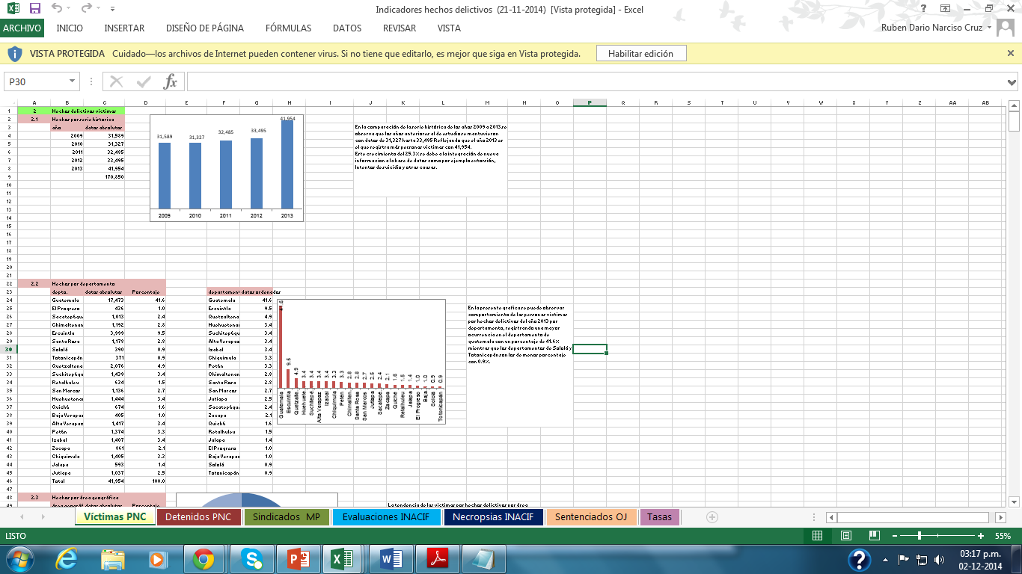

2 | Seleccione su cuadro y péguelo en una hoja nueva de excel

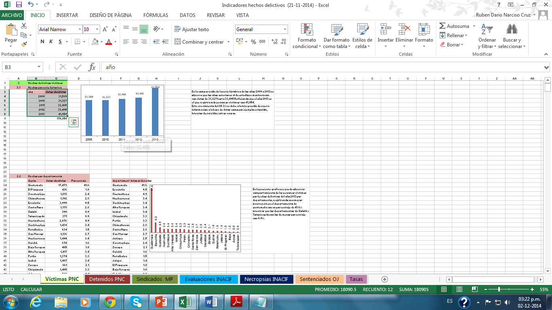

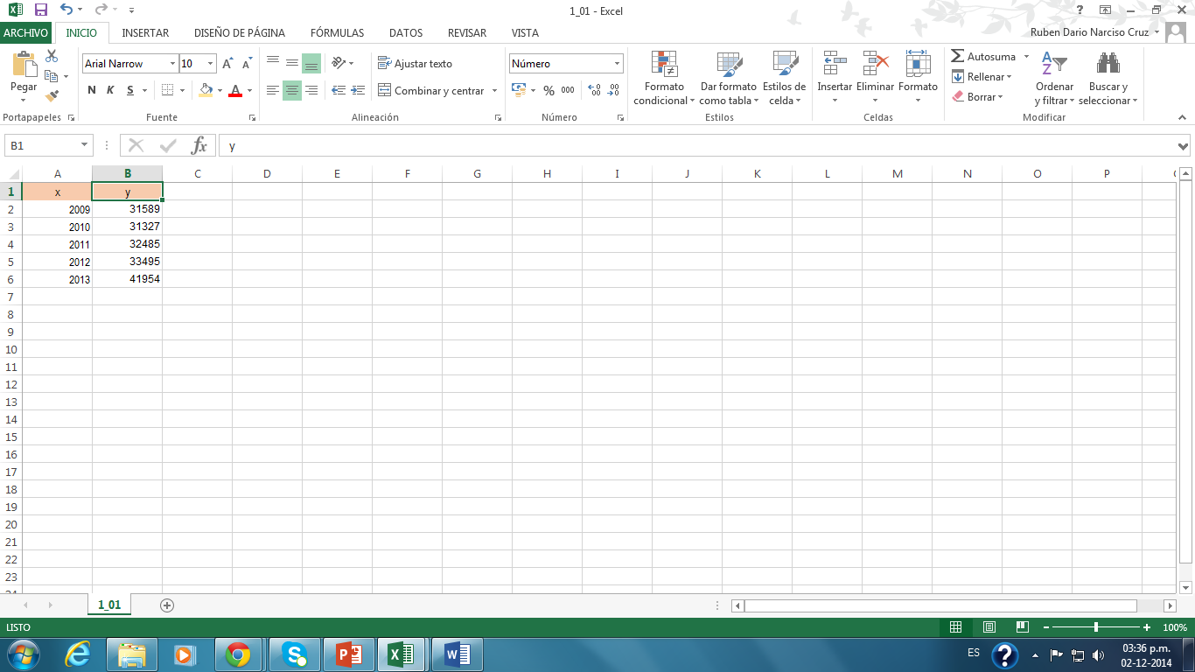

 | Note que se cambiaron los encabezados iniciales por "x" y "y"
 | (Las cantidades no tienen separadores --comas--, por favor, si su tabla las tiene, quítelas)

3 | Si usted usa Office 2013, realice los siguientes pasos para crear el archivo .csv |  |  |  |  | (No es el único método, si en su sección ya utilizan una forma directa desde spss o algún otro medio, utilícelo)

 | ARCHIVO
 |  | GUARDAR COMO…
 |  |  | EXAMINAR
 |  |  |  | (BUSQUE LA CARPETA CREADA)
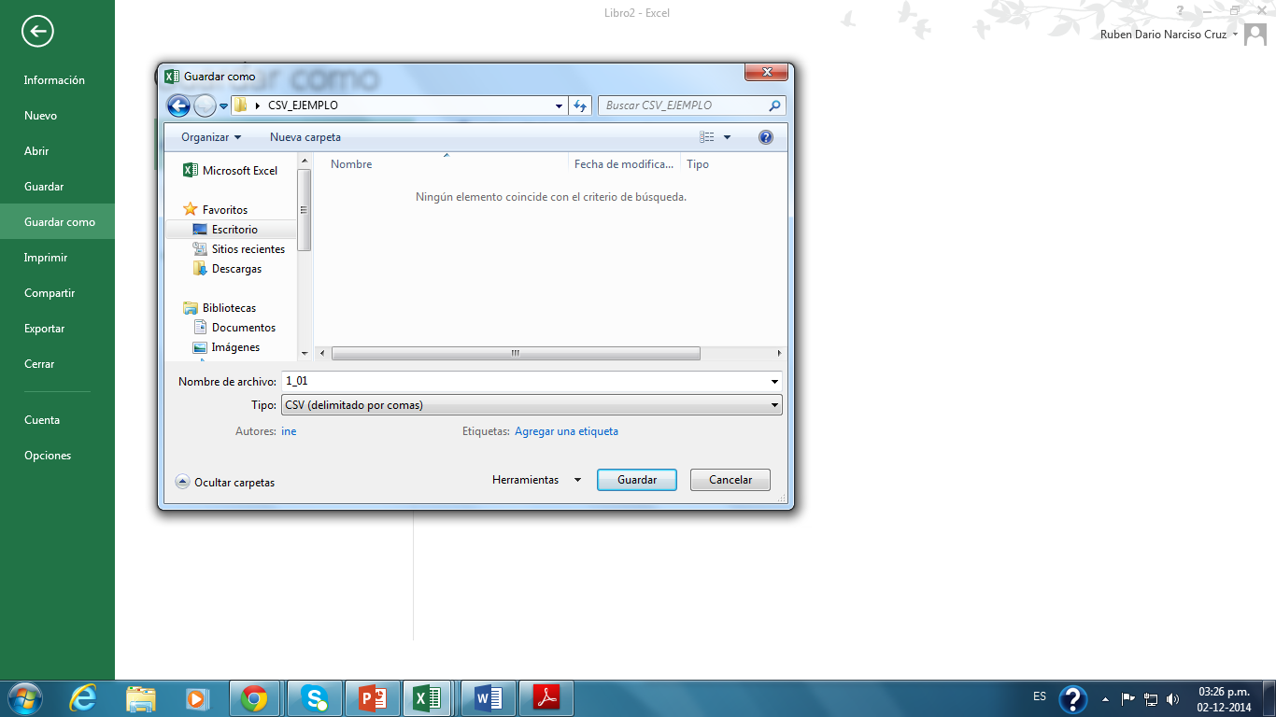

ESCRIBIR EL NOMBRE DEL ARCHIVO (EL NOMBRE DEL ARCHIVO ESTÁ ASOCIADO A LA SECCIÓN, ASÍ LA SECCIÓN 1.1, el ARCHIVO SE LLAMARÁ 1_01;
EL 2.3, NOMBRE DE ARCHIVO 2_03
EL 3.10, NOMBRE DEL ARCHIVO 3_10

cAMBIAR EL TIPO DE ARCHIVO POR "CSV"

 |  | Le saldrá luego un llamado:
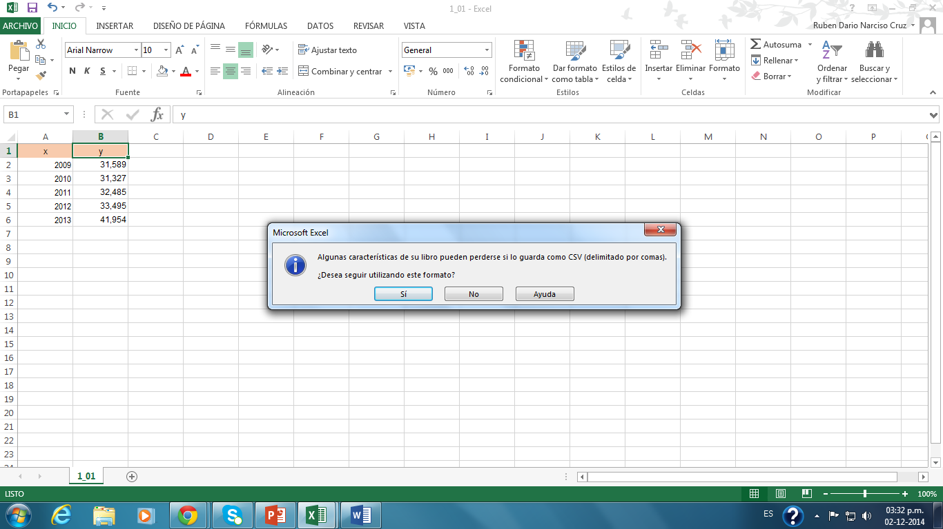

 |  | De clic en | SÍ

